ETAPA 03 - PATRIMÔNIO
Balanço Patrimonial Pessoal e Familiar
ATIVO |  |  |  | PASSIVO
Ativo Circulante |  | Total do Ativo Circulante | R$ - | Passivo Circulante | Total Passivo Circulante | R$ -
 | Disponibilidades | Dinheiro |  |  | Cheque Especial | R$ -
 |  | Conta Corrente |  |  | Cartão de Crédito | R$ -
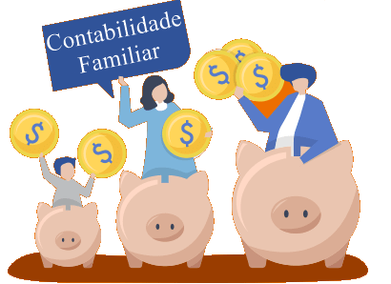
 |  | Conta Poupança |  |  | Prestações e Empréstimos | R$ -
 |  |  |  |  | Contas a pagar | R$ -
 |  |  |  |  | Aluguel | R$ -
 | Contas a Receber | Salário |  |  | Impostos | R$ -
 |  | Pró-Labore |  |  | Outras contas a pagar | R$ -
 |  | Aposentadoria |  |  | Financiamento de veículo | R$ -
 |  | Outras Contas a Receber |  |  | Financiamento de Imóvel | R$ -
 |  |  |  |  | Dívidas com Educação | R$ -
 | Recursos Estocados | Investimentos |  | Não Circulante | Total P. Não Circulante | R$ -
 |  | Previdência Privada |  |  | Financiamento de Imóvel | R$ -
 |  | CDB |  |  | Financiamento de veículo | R$ -
 |  | Tesouro Direto |  |  | Prestações e Empréstimos | R$ -
 |  | Ações |  |  | Prestação de Consignados | R$ -

Ativo Não Circulante | Longo Prazo | Total Ativo Não circulante | R$ - | Total Passivo Exigivel |  | R$ -
 |  | Veículos
 |  | Imóveis | R$ - | Patrimônio Líquido | Riqueza Líquida | R$ -
 |  | Jóias e obras de arte | R$ -
 |  | FGTS | R$ -
 |  | Outros

Total |  |  | R$ - | Total |  | R$ -

